Arkusz1
Załącznik nr 1

Specyfikacja techniczna dekoracji świątecznych dla miasta Rzeszowa w sezonie 2022/2023

LP. | DEKORACJA - Wzór | LOKALIZACJA | OPIS KONSTRUKCJI | ILOŚĆ |  | UWAGI
1 |  | Rynek - choinka | Choinka sztuczna imitująca naturalny świerk o wysokości ok.16,5 m. Dekoracja na konstrukcji stalowej, wykonanej w oparciu o projekt uprawnionego konstruktora, dostosowanej do III strefy wiatrowej, zabezpieczonej przed wywróceniem balastem o masie ok. 3 100 kg oraz odciągami w formie linek stalowych kotwionych do podstawy o średnicy 6 m. Konstrukcja malowana na kolor brązowy. Waga konstrukcji pnia wraz z podstawą ok. 900 kg. Gałęzie choinki osadzone w gniazdach na pniu nośnym konstrukcji, oplecione niepalnym, zielonym igliwiem, Łączna waga gałęzi wraz z dekoracją ok. 1 500 kg. Gałęzie owinięte równomiernie diodami LED, w kolorze białym ciepłym, z co 5 diodą migającą w kolorze białym zimnym, na zielonym przewodzie. Ilość punktów świetlnych LED dla tego rodzaju oświetlenia ok. 15 000 szt. Gałęzie równomiernie udekorowane bombkami o średnicy 10-25 cm w kolorach złotym i srebrnym, wykończeniu matowym, błyszczącym i brokatowym w ilości łącznej min. 500 szt. Dodatkowymi elementami dekoracyjnymi wypełniającymi powierzchnię choinki są zawieszki 2D w formie prezentów i reniferów, w kolorze złotym. Elementy oplecione sznurami LED w kolorze ciepłym białym.. Elementy o wysokości 30 - 50 cm, w łącznej ilości min. 80 szt. Choinka zwieńczona gwiazdą 3D o średnicy 1,5m, osadzoną na czubku dekoracji i zamocowaną do pnia. Gwiazda wykonana na bazie stelaża aluminiowego, spawanego, lakierowanego proszkowo na kolor złoty, owinięta wężem świetlnym LED min. 30 diod/mb, ułożonych horyzontalnie, w kolorze białym ciepłym. Dekoracyjne ogrodzenie choinki o średnicy ok. 7,0m, wykonane na bazie stelaża aluminiowego, spawanego. Pokrywa choinki na bazie 6-kąta, obłożone dekoracyjną lakierowaną blachą. Do zewnętrznej krawędzi pokrywy przylegają łuki mniejsze (wysokość około 80 cm) i większe (wysokość około 100 cm), wykonane z aluminium, lakierowanego na kolor złoty, podkreślone wężem świetlnym LED min. 30 diód/mb w kolorze białym ciepłym. Mniejsze łuki równomiernie wypleciony diodami LED w ko | 1 | kpl. | najem
 | 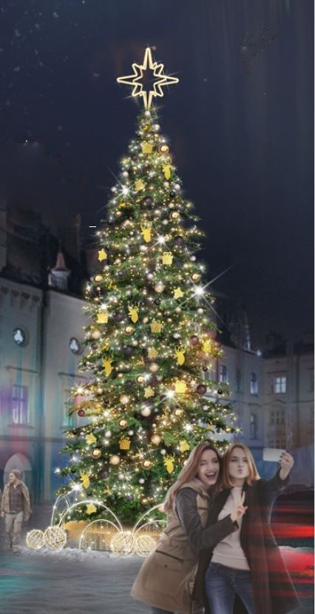
2 | 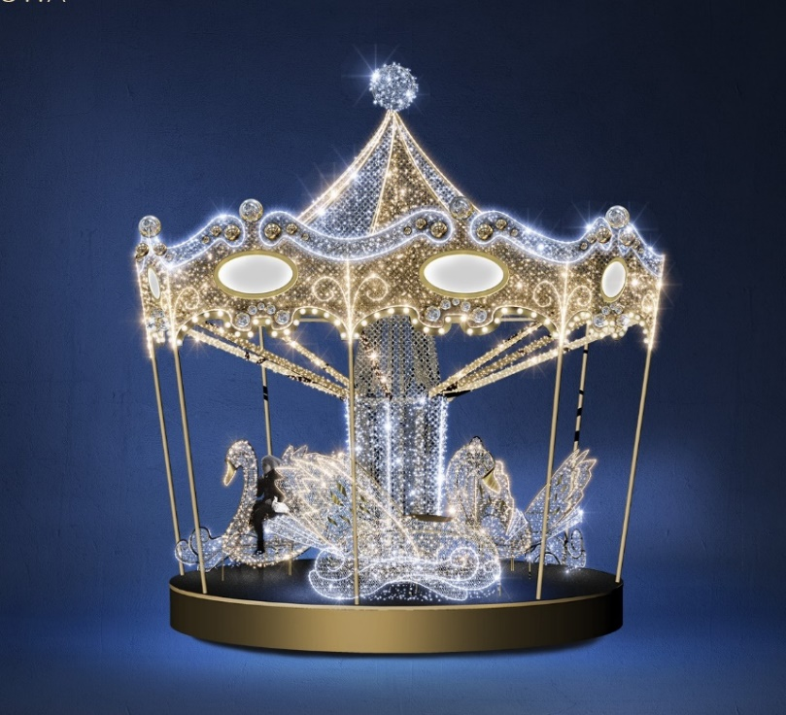 | Rynek - dekoracja wolnostojąca | Dekoracja 3D wolnostojąca, w formie obrotowej karuzeli. Wykonana na bazie konstrukcji ze stalowych elementów nośnych oraz profili i kształtek aluminiowych, malowanych proszkowo na kolor złoty. Element napędzany siłą mięśni. Niewymagający dodatkowej obsługi. Wymiary dekoracji: wysokość 550 cm, średnica 590 cm. Strefa potrzebna do funkcjonowania karuzeli to około 40m2. Stabilna platforma, z podłogą uniemożliwiającą uślizg użytkowników. Na piatformie zamontowane 4 siedziska w formie łabędzi. Wymiary każdego z łabędzi 220 cm x 120 cm x 205 cm. Figury wyposażone w siedzenie i podnóżki wykonane z aluminiowej dekoracyjnej blachy, umożliwiające bezpieczne wsiadanie i zsiadanie. Udekorowane oświetleniem w barwach białej ciepłej i białej zimnej. Górna część dekoracji wypełniona diodami LED o barwie ciepłej białej i zimnej białej Obrysy podkreślone wężami LED z min. 30 diód/mb w barwie ciepłej białej i zimnej białej, ułożonych horyzontalnie, z co 5 diodą migajacą, na przewodach w kolorach złotym i transparentnym. Dekoracja zwieńczona kulą szprosową, wyplecioną diodami LED w kolorze białym zimnym, z co 5 diodą migającą. Stosować przewody sekcjonowne, zakończone wtyczkami, umożliwiające szybką wymianę w przypadku uszkodzenia. Ornamenty wieńczące baldachim podkreślone żarówkami LED z możliwością harmonijnego animowania za pomocą sterownika. Przewiduje się użycie ok. 300 szt. żarówek tego rodzaju. Na każdym z ośmiu końców baldachimu umieszczono świetlny kaseton w kształcie elipsy, wyświetlający herb Rzeszowa. Dodatkowo forma karuzeli wzbogacona o 96 szt. bombek PCV o średnicach 10-20 cm w kolorach złotym i srebrnym. Powierzchnia stopy głównej oraz baldachimu pokryta metalizowaną siatką dekoracyjną, w kolorach złotym i srebrny. Ruch karuzeli i światła powinien być harmonijny i spokojny. Dekoracja powinna posiadać automatycznie sterowany elektryczny system bezpieczeństwa, uniemożliwiający rozpędzenie dekoracji powyżej prędkości 4 obrotów na minutę. Podstawa dekoracji musi po | 1 | kpl. | najem

3 | 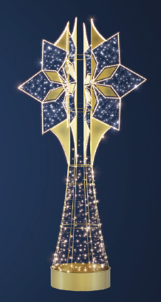 | Rynek - słupy oświetleniowe | Dekoracja latarniowa 3D, stojący na podłożu, okalający słup, w kształcie nawiązującym do formy gwiezdnej korony okalającej słup z umieszczonymi w górnej części elementami tworzącymi gwiazdę, z rozszerzającą się w dolnej części podstawą. Wykonana w oparciu o konstrukcję aluminiową spawaną, lakierowaną proszkowo na kolor złoty. W dolnej części dekoracji opaska wykonana z blachy aluminiowej malowanej proszkowo na kolor złoty o wys. 15 cm. Wymiary dekoracji: wysokość 250 cm , średnica. 120 cm. Oświetlenie: baza dekoracji wypełniona mini diodami LED, o barwie zimnej i ciepłej białej, z co piątą diodą migającą w barwie zimnej, upiętymi na złotych przewodach. Obrys "korony" i ornamentów podkreślony wężęm LED min. 30 diód/mb o barwie ciepłej białej. Element wzbogacony o naspawane ornamenty lakierowane proszkowo na kolor złoty, podreślające kształt "korony" w dzień. Łączna ilość punktów świetlnych LED przewidzianych dla dekoracji: ok. 1900 szt.. Klasa ochronności układu: min. IP44. Klasa wytrzymałości mechanicznej, na uderzenia min. IK06 | 26 | szt. | najem
4 | 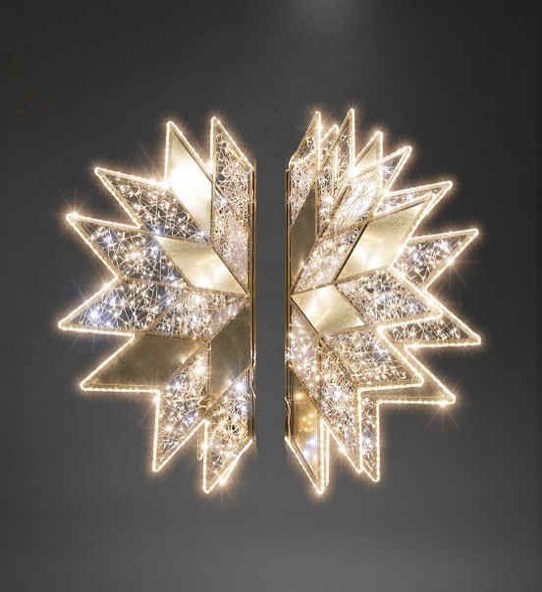 | ul. Kościuszki (16 szt.), ul. Mickiewicza (9 szt.) | Dekoracja latarniowa 3D, wiszący, okalający słup, złożony z 3 niezależnych części, w kształcie rozety. Wykonana w oparciu o konstrukcję aluminiową spawaną, lakierowaną proszkowo na kolor złoty. Konstrukcja wsparta obejmami, pozwalającymi na montaż każdego elementu co 120 stopni, na tej samej wysokości. Wymiary pojedynczego skrzydła: wysokość 150 cm , szerokość 125 cm. Kształt dekoracji podkreślony wężem świetlnym LED min 30 diód/mb (ułożonych horyzontalnie) w kolorze białym ciepłym. Tło dekoracji równomiernie wypełnione mini diodami LED w kolorze białym ciepłym z co 5 diodą migającą. Diody upięte na złotym przewodzie. Element wzbogacony o sztywne dekoracyjne wypełnienia w kolorze złotym, podkreślające kształt figury w dzień. Łączna ilość punktów świetlnych LED przewidzianych dla dekoracji: ok. 1200 szt. Klasa ochronności układu: min. IP44. Klasa wytrzymałości mechanicznej, na uderzenia min. IK06 | 25 | szt. | najem
5 | 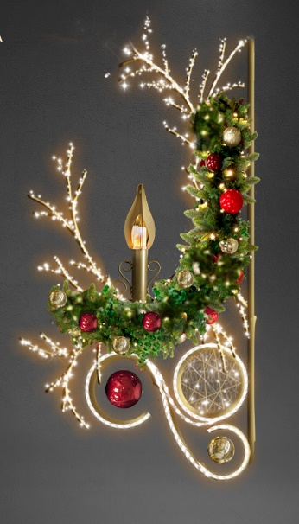 | ul. Grunwaldzka (23 szt.) | Dekoracja latarniowa 2D, wiszący, w formie świątecznego stroika z "płonącą świecą". Wykonana w oparciu o konstrukcję aluminiową spawaną, lakierowaną proszkowo na kolor złoty. Wymiary dekoracji: wysokość 145 cm, szerokość 78 cm, grubość 30 cm. W górnej części wpięte gałęzie świerkowe., równomiernie owinięte mini diodami LED w kolorze białym ciepłym, z efektem co 5 diody migającej. Oświetlenie gałęzi upięte na zielonym przewodzie. Dodatkowymi elementami ozdobnymi są pastorał, gałązka i okrąg, owinięte mini diodami LED o barwie ciepłej białej, z efektem co 5 diody migającej. Oświetlenie elementów upięte na złotym przewodzie. Obrysy pastorału i okręgu owinięte wężem LED min. 30 diod/mb w barwie ciepłej białej. W centralnej części elementu znajduje się "świeczka" wykonana z blachy malowanej na kolor złoty wraz z żarówką imitującą efekt "płonącej świecy". Dodatkowymi elementami dekoracyjnymi są upięte na zielonych gałęziach, bombki nietłukące PCV, w kolorach złotym i czerwonym o śr. 6-8 cm.Łączna ilość bombek: min. 24 szt. Łączna ilość punktów LED przewidzianych dla dekoracji: ok. 560 szt. Klasa ochronności układu: min. IP44. Klasa wytrzymałości mechanicznej, na uderzenia min. IK06 | 23 | szt. | najem
6 | 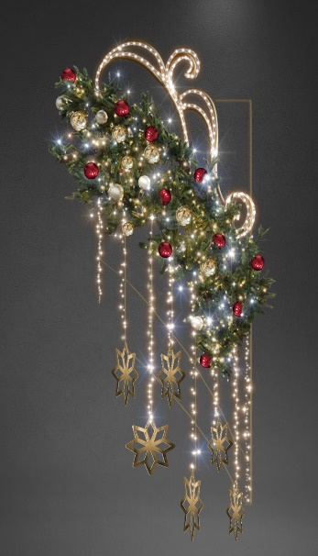 | Plac Farny, słupy wysokie ( 7szt.), ul. Matejki (7 szt.), ul. Sokoła (12 szt.) | Dekoracja latarniowa 2D, wiszący, w formie świątecznego stroika z gwiazdkami. Wykonana w oparciu o konstrukcję aluminiową spawaną, lakierowaną proszkowo na kolor złoty. Wymiary dekoracji: wysokość 230 cm, szerokosć 100 cm, grubość 30 cm. W górnej części wpięte gałęzie świerkowe., równomiernie owinięte mini diodami LED, w kolorze białym ciepłym, z efektem co 5 diody migającej. Oświetlenie gałęzi upięte na zielonym przewodzie. Dodatkowymi elementem ozdobnym jest pastorał, owinięty wężem LED min. 30 diod/mb w barwie ciepłej białej. W dolnej części gałązek świerkowych podpięte, opadające sznury LED w ilości 8 szt. z mini diodami LED o barwie ciepłej białej, z efektem co 5 diody migającej. Oświetlenie sznurów upięte na złotym przewodzie. Na końcach 6-ciu środkowych sznurów zamontowane gwiazdki o śr. ok. 20 cm, wykonane z blachy malowanej metodą proszkową na kolor złoty. Dodatkowymi elementami dekoracyjnymi są upięte na zielonych gałęziach bombki nietłukące PCV, w kolorach złotym i czerwonym o śr. 6-8 cm. Łączna ilość bombek: min. 30 szt. Łączna ilość punktów LED przewidzianych dla dekoracji: ok.660 szt. Klasa ochronności układu: min. IP44. Klasa wytrzymałości mechanicznej, na uderzenia min. IK06 | 26 | szt. | najem
7 | 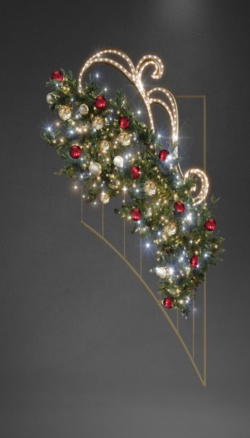 | Plac Farny słupy niskie (3 szt.) | Dekoracja latarniowa 2D, wiszący, w formie świątecznego stroika. Wykonana w oparciu o konstrukcję aluminiową spawaną, lakierowaną proszkowo na kolor złoty. Wymiary dekoracji: wysokość. 200 cm, szerokość 100 cm, grubość 30 cm. W górnej części wpięte gałęzie świerkowe., równomiernie owinięte mini diodami LED, w kolorze białym ciepłym, z efektem co 5 diody migającej. Oświetlenie gałęzi upięte na zielonym przewodzie. Dodatkowymi elementem ozdobnym jest pastorał, owinięty wężem LED min. 30 diod/mb, w barwie ciepłej białej. Dodatkowymi elementami dekoracyjnymi sa upięte na zielonych gałęziach bombki nietłukące PCV, w kolorach złotym i czerwonym o śr. 6-8 cm. Łączna ilość bombek: min. 30 szt. Łączna ilość punktów LED przewidzianych dla dekoracji: ok. 660 szt. Klasa ochronności układu: min. IP44. Klasa wytrzymałości mechanicznej, na uderzenia min. IK06 | 3 | szt. | najem
8 | 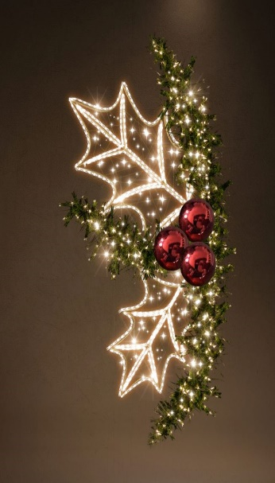 | ul. 3 Maja - słupy oświetleniowe | Dekoracja latarniowa 2D, wiszący, w formie "ostrokrzewu" z bombkami. Wykonana w oparciu o konstrukcję aluminiową spawaną, lakierowaną proszkowo na kolor złoty. Wymiary dekoracji: wysokość 200 cm, szerokość 100 cm, grubość 30 cm. W części głównej konstrukcji wpięte gałęzie świerkowe., równomiernie owinięte mini diodami LED, w kolorze białym ciepłym, z efektem co 5 diody migającej. Oświetlenie gałęzi upięte na zielonym przewodzie. Dodatkowymi elementem ozdobnym są liście ostrokrzewu, owinięte wężem LED min. 30 diod/mb w barwie ciepłej białej. Dodatkowymi elementami dekoracyjnymi są upięte na zielonych gałęziach bombki nietłukące PCV, w kolorze czerwonym z połyskiem o śr. 16 cm - 2 szt., oraz 1 szt. o śr. 20 cm. Łączna ilość punktów LED przewidzianych dla dekoracji: ok. 760 szt. Klasa ochronności układu: min. IP44. Klasa wytrzymałości mechanicznej, na uderzenia min. IK06 | 41 | szt. | najem
9 | 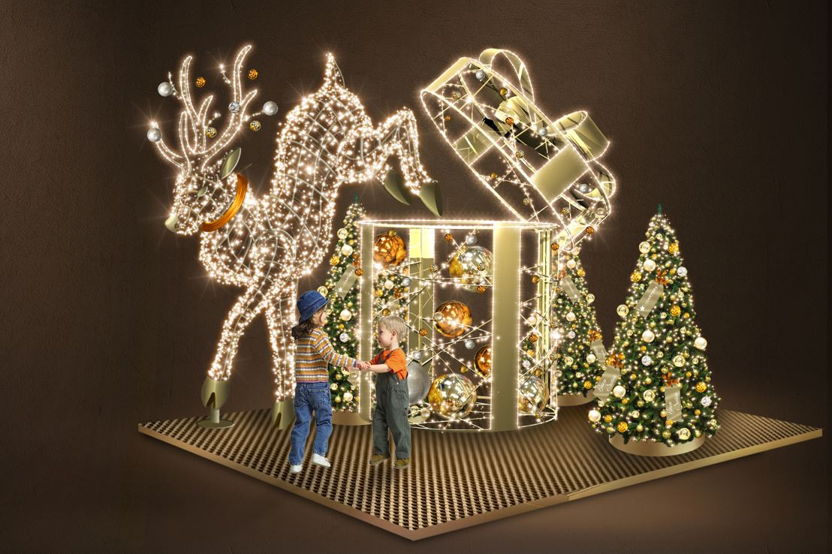 | ul. 3 Maja - dekoracja wolnostojąca | Zestaw elementów wolostojących 3D w formie świątecznego prezentu z reniferem oraz towarzyszącymi choinkami. Elementy wykonane na bazie stelaży aluminiowych, spawanych, lakierowanych proszkowo na kolor złoty. Wymiary dekoracji: wysokość 375 cm, długość 600 cm, szerokość 300 cm. Podstawa kompozycji wykonana z krat pomostowych malowanych na kolor złoty z odpowiednim obciążeniem balastowym. Renifer: Wysokość: 250 cm, długość 300 cm, szerokość 80 cm,. Powierzchnia figury wypełniona równomiernie mini diodami LED w kolorze białym ciepłym, z efektem co 5 diody migającej na złotych przewodach. Szyja renifera ozdobiona wieńcem wykonanym z blachy malowanej metodą proszkową na kolor czerwony. Rogi renifera ozdobione bombkami PCV w kolorach srebrnym i złotym z połyskiem o śr. 8 cm w ilości 8 szt. Łączna ilość punktów LED dla elementu ok. 2100 szt. Prezent: Wysokość: 340 cm, szerokość 180 cm, średnica podstawy 160 cm. Powierzchnia figury wypełniona równomiernie mini diodami LED w kolorze białym ciepłym, z efektem co 5 diody migającej, na złotych przewodach. Obrysy owinięte wężami LED min. 30 diod/mb, o barwie białej ciepłej. Elementem dodatkowym jest kokarda w kolorze złotym wykonana z dekoracyjnej płyty aluminiowej. Wewnątrz prezentu, na różnych wysokościach umieszcone nietłukące bombki PCV w kolorach złotym, czerwonym i kremowym. Złoty połysk 38 cm - 1 szt., złoty połysk 30 cm - 3 szt., złoty połysk 20 cm - 6 szt., czerwony połysk 30 cm - 4 szt, kremowy lakier 20 cm - 6 szt. Łączna ilość punktów LED dla elementu ok. 2500 szt. Choinki 3szt: Dekoracja w formie świerkowych choinek wykonanych z barwionego PCV w kolorze zielonym. Wysokości choinki 210 cm. Każda choinka wyposażona w podstawę wykonaną z blachy stalowej, malowanej proszkowo na kolor złoty o wymiarach: średnica 50 cm, wysokość 17 cm. Oświetlenie choinek stanowią mini diody LED w barwie ciepłej białej, z co piątą diodą migającą w barwie zimnej białej, na zielonych przewodach. Dodatkowym elementem dekoracyjnym są ni | 1 | kpl. | najem

10 | 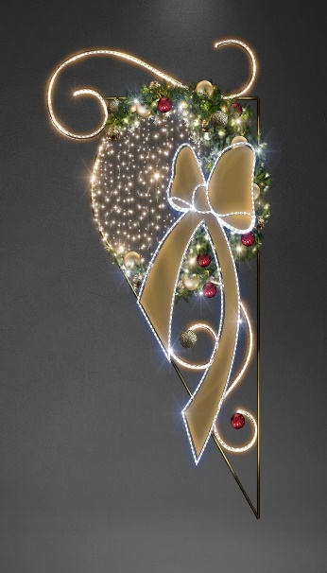 | ul. Jagiellońska (7 szt.), ul. Słowackiego (14 szt.) | Element latarniowy 2D, wiszący, w formie bombki z kokardą. Wykonany w oparciu o konstrukcję aluminiową spawaną, lakierowaną proszkowo na kolor złoty. Wymiary dekoracji: wysokość 300 cm, szerokość 130 cm. W górnej części wpięte gałęzie świerkowe., równomiernie owinięte mini diodami LED, w kolorze białym ciepłym, z efektem co 5 diody migającej. Oświetlenie gałęzi upięte na zielonym przewodzie. Jednym z elementów ozdobnych jest pastorał, owinięty wężem LED min. 30 diod/m w barwie ciepłej białej. Głowna część dekoracji wykonana w kształcie bombki wypełnionej mini diodami LED w barwie ciepłej białej, z efektem co 5 diody migającej, w barwie zimnej białej na złotych przewodach. Obrys bombki wykonany wężem LED min. 30 diod/mb w barwie ciepłej białej. Dekoracja ozdobiona kokardą wykonaną na stelażu aluminiowym wypełnionym blachą. Całość lakierowana proszkowo na kolor złoty. Obrys kokardy wykonany wężem LED min. 30 diod/mb w barwie zimnej białej. Dodatkowymi elementami dekoracyjnymi są bombki nietłukące PCV, w kolorze czerwonym o śr. 6-8 cm. Łączna ilość bombek: min. 10 szt. Łączna ilość punktów LED przewidzianych dla dekoracji: ok. 860 szt. Klasa ochronności układu: min. IP44. Klasa wytrzymałości mechanicznej, na uderzenia min. IK06 | 21 | szt. | najem
11 | 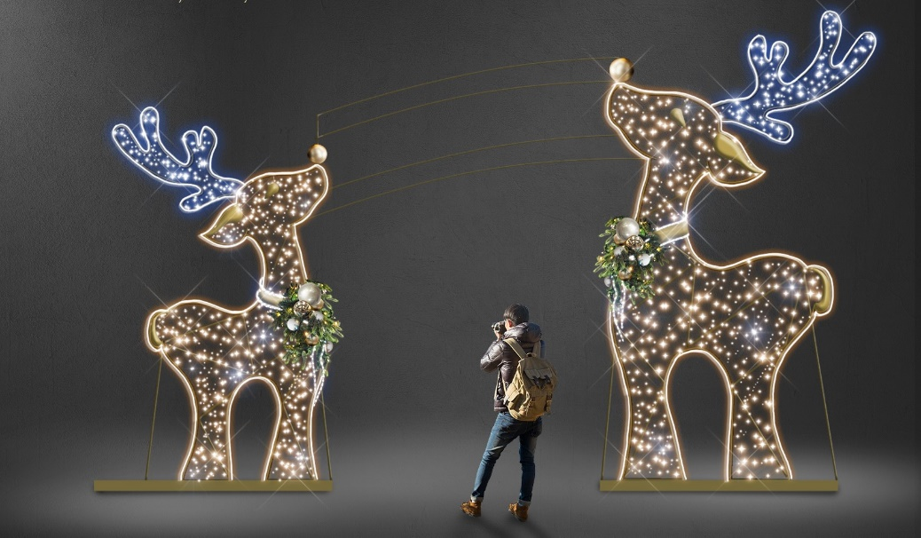 | Skwer Górskiego - dekoracje wolnostojące | Zestaw elementów wolostojących 2D w formie dwóch reniferów. Wykonanych w oparciu o konstrukcję aluminiową, spawaną, malowaną proszkowo na kolor złoty. Podstawy wykonane z krat pomostowych malowanych proszkowo na kolor złoty z odpowiednim obciążeniem balastowym. Wymiary dekoracji: I - wysokość 375 cm szerokość 300 cm, II - wysokość 275 cm szerokość 250 cm. Obrysy tułowia reniferów podkreślone wężem LED z min. 30 diód/mb w barwie ciepłej białej. Obrysy rogów podkreślone wężem LED z min. 30 diód/mb w barwie zimnej białej. Tułów figur wypleciony mini diodami LED w barwie ciepłej białe,j z co 5 diodą migającą w barwie zimnej białej, na złotych przewodach. Wewnętrze części poroża wyplecione mini diodami LED w barwie zimnej białej, z co 5 diodą migającą w barwie zimnej białej, na transparentnych przewodach. Elementami wzbogacającymi dekoracje są girlandy świerkowe umieszczone na szyi każdego z reniferów, zamocowane za pomocą blaszanej taśmy malowanej proszkowo na kolor złoty. W girlandy wplecione mini diody LED o barwie ciepłej białej, z co 5 diodą migającą w barwie zimnej białej, na zielonych przewodach. Dodatkowo girlandy ozdobione nietłukącymi się bombkami PCV w kolorach srebrnym i złotym w rozmiarach 6-8 cm i ilości 8 szt na każdej girlandzie. Łączna ilość punktów LED przewidzianych dla dekoracji ok. 1860 szt. Klasa ochronności układu: min. IP44. Klasa wytrzymałości mechanicznej, na uderzenia min. IK06 | 1 | kpl. | najem
12 | 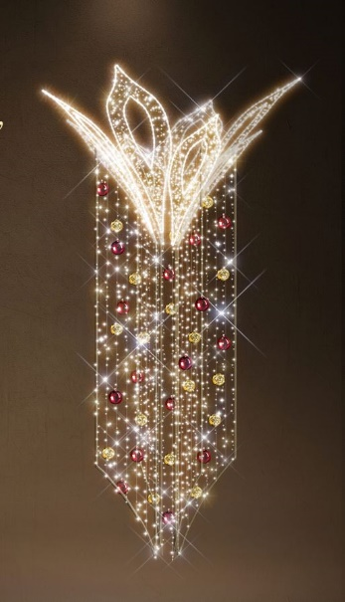 | ul. Marszałkowska (38 szt.), Wiadukt Tarnobrzeski (6 szt.), Rondo Jana Pawła II słupy oświetleniowe (9 szt.) | Dekoracja latarniowa 3D, wiszący, okalający słup, kształtem nawiązujący do formy rozety. Wykonana w oparciu o konstrukcję aluminiową spawaną. Wymiary dekoracji: wysokość 300 cm, średnica 255 cm. Górny element podkreślony wężem LED min. 30 diod/mb w kolorze białym ciepłym. Powierzchnia każdego płatka rozety wypełniona mini diodami LED w kolorze białym ciepłym, z efektem co 5 diody migającej w barwie zimnej białe, na złotych przewodach Obrysy liści rozety oplecione wężem LED min. 30 diod/mb w barwie ciepłej białej. Dolny element w formie 4 niezależnych skrzydeł równomiernie wypełnionych mini diodami LED w kolorze białym ciepłym, z efektem co 5 diody migającej na złotych przewodach. Dodatkowy element dekoracyjny stanowią nietłukące się bombki PCV w kolorze czerwonym i złotym z połyskiem w rozmiarach 10-12 cm w ilości 40 szt. Łączna ilość punktów LED przewidzianych dla dekoracji: ok. 3500 szt. Klasa ochronności układu: min. IP44. Klasa wytrzymałości mechanicznej, na uderzenia min. IK06 | 53 | szt. | najem
13 |  | Rondo Jana Pawła II – dekoracje wysepki | Zestaw elementów 3D, stojących na podłożu, w formie napisu RZESZÓW, w otoczeniu choinek i jelonków. Napis "Rzeszów" Wykonany w oparciu o konstrukcję aluminiową spawaną, lakierowaną proszkowo na kolor złoty. Wymiary dekoracji: wysokość 190 cm, długość 1095 cm, szerokość 50 cm., na podeście z kratownic o wym. 1400 cm x 150 cm. Konstrukcja napisu podkreślona wężem świetlnym LED typu Neon FLex lub podobnym o barwie białej zimnej. Powierzchnia napisu wypełniona diodami LED o barwie białej ciepłej, z efektem co 10 diody migającej o barwie białej zimnej. Litery napisu dodatkowo wypełnione złotą płytą PMMA 3 mm. Dodatkowym elementem dekoracyjnym jest logo miasta Rzeszowa umieszczone w literze "ó", wypełnioną niebieską transparentną płytą PMMA 3 mm. Obrys logo miasta owinięty wężem świetlnym LED w barwie zimnej białej. Łączna ilość punktów świetlnych LED dla całej dekoracji ok. 17500 pkt. Choinki Wykonane na konstrukcji stalowej lub aluminiowej, lakierowanej proszkowo w kolorze zielonym lub brązowym I - Choinki mniejsze 2 szt., o wymiarach: wysokość 270 cm, długość 178 cm, szerokość 178 cm. Choinka świerkowa w formie stożka z barwionego tworzywa w kolorze zielonym. Gałęzie udekorowane oświetleniem LED o barwie białej ciepłej na ciemnozielonym przewodzie. Łączna ilość punktów świetlnych LED dla jednej dekoracji ok. 1200 szt. II - Choinka większa o wymiarach: wysokość 450 cm, długość 265 cm, szerokość 265 cm. Choinka świerkowa w formie stożka z barwionego tworzywa w kolorze zielonym. Gałęzie udekorowane oświetleniem LED o barwie białej ciepłej na ciemnozielonym przewodzie. Łączna ilość punktów świetlnych LED dla jednej dekoracji ok. 2600 szt. Jelonki 3D - 2szt. Wykonane na konstrukcji aluminiowej, spawanej, lakierowanej proszkowo w kolorze złotym. Wymiary dekoracji: wysokość 350 cm, długość 200 cm, szerokość 100 cm Konstrukcja udekorowana oświetleniem LED o barwie białej ciepłej z co 10 diodą mrugającą o barwie białej zimnej. Górna część jelonków (grzbiet) z oświetlenie | 2 | kpl. | najem

14 | 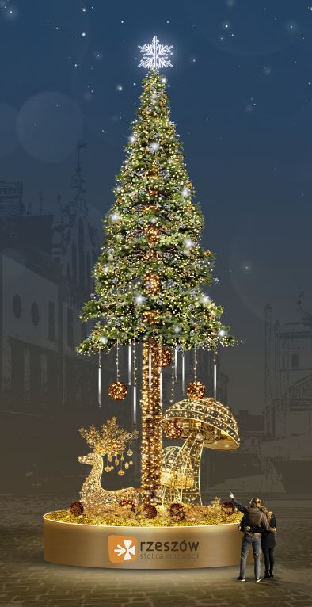 | ul. Marszałkowska - zieleniec na wysokości Galerii Rzeszów | Zestaw elementów wolnostojących w formie sztucznej choinki, imitującej świerk wraz z podstawą z której wyrastają figury przestrzenne 3D w kształcie renifera i grzyba Wymiary całej dekoracji: wysokość 850 cm, średnica 340 cm. Waga całości ok. 850 kg. Choinka Konstrukcja choinki wykonana z profili stalowych, malowanych na kolor brążowy. Pień choinki wykonany z segmentów łączonych przez skręcanie lub spawanie. Całość zabezpieczona przed wywróceniem balastem o masie ok. 500 kg. Wymiary choinki: wysokość 780 cm, średnica 340 cm. Pień udekorowany folią brązową PCV imitującą naturalną korę. Gałęzie wychodzące z pnia na wysokości ok. 300 cm udekorowane folią PCV w kolorze zielonym imitującą igły. Choinka udekorowana oświetleniem LED o barwie białej ciepłej (min. 10 diód/mb), z co 10 diodą mrugającą w barwie białej zimnej, na ciemnozielonym przewodzie. Ilość punktów LED dla tego rodzaju oświetlenia ok. 6000 szt. Na gałęziach zastosowano 8 tub świetlnych LED o długości min. 60 cm z efektem spadającego światła, zwiększających efekt wizualny (ok. 140 pkt świetlnych każda). Dodatkowe wypełnienie stanowią bombki w kolorze złotym i srebrnym w ilościach min. po 7 sztuk o średnicy fi 8 cm, po min. 30 szt. o średnicy fi 10 cm, po min. 30 szt. o średnicy fi 12 cm, po min. 8 szt. o średnicy fi 15 cm oraz min. 6 szt. o średnicy fi 20 cm. Na choince zawieszono 4 kule wiklinowe o średnicy 30 cm w kolorze brązowym. Każda z kul udekorowana oświetleniem LED o barwie białej ciepłej na transparentnym przewodzie min. 10 pkt/1 mb, łącznie 60 pkt światła na każdą kulę. Zwieńczeniem choinki jest gwiazda 3D o wymiarach 70 cm x 75 cm x 70 cm, wykonana z aluminium, podświetlona wężem LED typu Neon Flexe lub podobnym o barwie zimnej białej. Ilość pinktów świetlnych LED dla gwiazdy ok. 2100 szt. Podstawa choinki Wykonana z konstrukcji aluminiowej, spawanej. Wymiary podestu: wysokość 75 cm, średnica 330 cm. Obudowę wykonano z płyty typu dibond lub podobnej, w kolorze złotym szczotkowanym o gr. 3 mm z | 1 | kpl. | najem

15 | 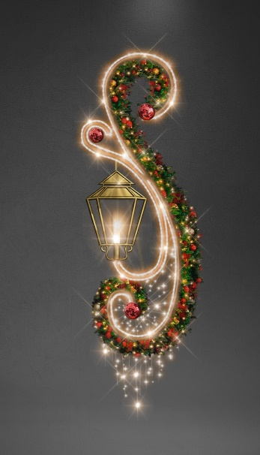 | ul. Cieplińskiego (36 szt.), ul. Lisa Kuli (18 szt.) | Dekoracja latarniowa 2D, wiszący, w formie świątecznego stroika z "płonącą latarenką". Wykonana w oparciu o konstrukcję aluminiową spawaną, lakierowaną proszkowo na kolor złoty. Wymiary dekoracji: wysokość 280 cm, szerokość 100 cm, grubość 30 cm. W główny ornament w kształcie litery "s" wpięte gałęzie świerkowe., równomiernie owinięte mini diodami LED w kolorze białym ciepłym, z efektem co 5 diody migającej. Oświetlenie gałęzi upięte na zielonym przewodzie. Stelaż w dolnej części owinięty mini diodami LED o barwie ciepłej białej, z efektem co 5 diody migającej z opadającymi sznurami tworzącymi kształt sopla. Oświetlenie elementów upięte na złotym przewodzie. Obrysy dekoracji owinięte wężem LED min. 30 diod/mb, w barwie ciepłej białej. W centralnej części elementu znajduje się "latarenka 3D" wykonana z blachy malowanej na kolor złoty wraz z żarówką imitującą efekt "płonącej świecy". Dodatkowymi elementami dekoracyjnymi są upięte na zielonych gałęziach bombki nietłukące PCV, w kolorach złotym i czerwonym o śr. 6-8 cm. Łączna ilość bombek: min. 54 szt. Łączna ilość punktów LED przewidzianych dla dekoracji: ok. 760 szt. Klasa ochronności układu: min. IP44. Klasa wytrzymałości mechanicznej, na uderzenia min. IK06 | 54 | szt. | najem
16 | 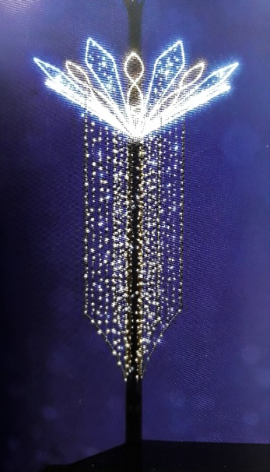 | ul. Piłsudskiego | Dekoracja latarniowa 3D, wiszący, okalający słup, kształtem nawiązująca do formy rozety. Wykonana w oparciu o konstrukcję aluminiową spawaną. Wymiary dekoracji: wysokość 300 cm, średnica. 210 cm. Górny element podkreślony wężem LED min. 30 diod/mb, w kolorach białym ciepłym i zimnym. Powierzchnia co drugiego płatka śnieżynki wypełniona mini diodami LED w kolorze białym zimnym, z efektem co 5 diody migającej. Dolny element w formie 4 niezależnych skrzydeł równomiernie wypełnionych mini diodami LED, w kolorze białym ciepłym, z efektem co 5 diody migającej. Łączna ilość punktów LED przewidzianych dla dekoracji: ok. 3500 szt. Klasa ochronności układu: min. IP44. Klasa wytrzymałości mechanicznej, na uderzenia min. IK06 | 22 | szt. | najem
17 | 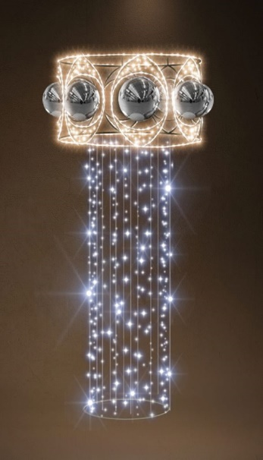 | Plac Śreniawitów (12 szt.), ul. Hetmańska (22 szt.) | Dekoracja latarniowa 3D, okalająca słup oświetleniowy. Wykonana w oparciu o konstrukcję aluminiową spawaną, lakierowaną proszkowo na kolor złoty. Wymiary dekoracji: wysokość 200 cm, średnica 120 cm. Oświetlenie wykonane sznurami świetlnymi z diodami LED w kolorze białym zimnym i białym ciepłym, z efektem błysku w co 5 diodzie, na złotym przewodzie oraz wężem świetlnym z diodami, ułożonymi horyzontalnie w kolorze białym ciepłym. Elementy dodatkowe: nietłukące bombki PCV w liczbie 16 szt., w kolorze srebrnym o średnicy 25 cm. Klasa ochronności układu: min. IP44. Klasa wytrzymałości mechanicznej, na uderzenia min. IK06 | 34 | szt. | najem
18 |  | ul. Kilara (12 szt.), ul. Kopisto (26 szt.) | Dekoracja latarniowa 2D, wiszący, w formie śnieżynek wzbogaconych barokowym ornamentem. Wykonana w oparciu o konstrukcję aluminiową spawaną. Wymiary dekoracji: wysokość 300 cm, szerokość 140 cm. Śnieżynki o wymiarach: 103 cm, 115 cm i 47 cm, podkreślone wężem świetlnym LED min. 30 diod/mb (ułożonych horyzontalnie) w kolorze białym zimnym. Barokowe ornamenty podkreślone wężem świetlnym LED min. 30 diod/mb (ułożonych horyzontalnie) w kolorze białym ciepłym. Przestrzenie pomiędzy ornamentami a śnieżynkami wyplecione mini diodami LED w barwie ciepłej białej, z co 5 diodą migającą w barwie zimnej białej na transparentnych przewodach. Łączna ilość punktów świetlnych LED przewidzianych dla dekoracji ok. 1 150 szt. Klasa ochronności układu: min. IP44. Klasa wytrzymałości mechanicznej, na uderzenia min. IK06 | 38 | szt. | najem
19 | 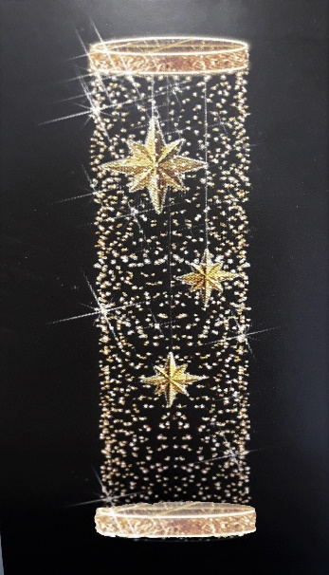 | Most Zamkowy | Dekoracja latarniowa 3D, w kształcie walca, zamkniętego okręgami u góry i u dołu, okalająca słup. Wykonana w oparciu o konstrukcję aluminiową spawaną. Wymiary dekoracji: wysokość 300 cm, średnica 100 cm Powierzchnia boczna walca równomiernie wypełniona diodami LED, w kolorze białym ciepłym, z co 5 diodą migającą w kolorze białym zimnym, na złotym przewodzie o zagęszczeniu min. 10 diód/mb. Okręgi zamykające dekorację, podkreślone wężem LED min. 30 diod/mb o barwie zimnej białej, ułożonych horyzontalnie., wypełnione matą w kolorze złotym. Wewntątrz walca zawieszone 3 ośmioramienne gwiazdy z PCV, z ramionami o naprzemiennie różnej długości w kolorze złotym. Średnica gwiazdek 30 cm Ilość punktów świetlnych LED dla tej dekoracji ok. 1200 szt. Klasa ochronności układu: min. IP44 Klasa wytrzymałości mechanicznej, na uderzenia min. IK06 | 14 | szt. | najem
20 | 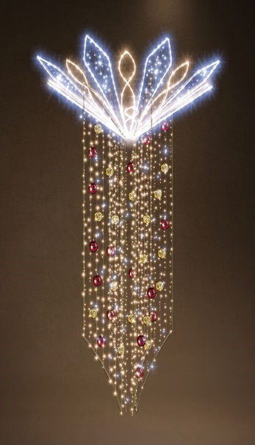 | ul. Grottgera (5 szt.), ul. Asnyka (3 szt.) | Dekoracja latarniowa 3D, wiszący, okalający słup, kształtem nawiązująca do formy rozety. Wykonana w oparciu o konstrukcję aluminiową spawaną. wymiary dekoracji: wysokość 350 cm, średnica. 210 cm. Górny element podkreślony wężem LED min. 30 diod/mb w kolorach białym ciepłym i białym zimnym. Powierzchnia co drugiego płatka rozety wypełniona mini diodami LED w kolorze białym zimnym i białym ciepłym, z efektem co 5 diody migającej. Dolny element w formie 4 niezależnych skrzydeł równomiernie wypełnionych mini diodami LED w kolorze białym ciepłym, z efektem co 5 diody migającej. Dodatkowy element dekoracujny stanowią nietłukące się bombki PCV w kolorze czerwonym i złotym z połyskiem w rozmiarach 10-12 cm w ilości 40 szt. Łączna ilość punktów LED przewidzianych dla dekoracji: ok. 3500 szt. Klasa ochronności układu: min. IP44. Klasa wytrzymałości mechanicznej, na uderzenia min. IK06 | 8 | szt. | najem
21 | 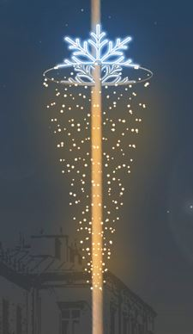 | ul. Krakowska (29 szt.), Wiadukt Śląski (15 szt.), | Dekoracja latarniowa 3D, wisząca, okalająca słup, w kształcie opadajacego stożka i połówek śnieżynki u góry. Wykonana w oparciu o konstrukcję aluminiową spawaną. Wymiary dekoracji: wys. 300 cm, śr. 130 cm. Śnieżynki podkreślone wężem świetlnym LED min. 30 diod/mb, o barwie białej zimnej. Powierzchnia boczna stożka równomiernie wypełniona diodami LED, w kolorze białym ciepłym, z co 5 diodą migającą w kolorze białym zimnym. Łączna ilość punktów świetlnych LED przewidzianych dla dekoracji ok. 1300 szt. Klasa ochronności układu: min. IP44. Klasa wytrzymałości mechanicznej, na uderzenia min. IK06 | 44 | szt. | najem
22 | 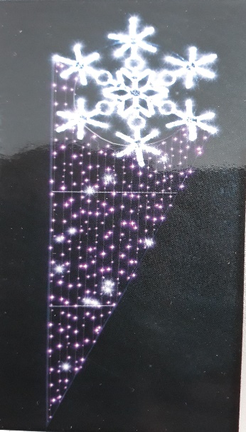 | ul. W. Pola (3 szt.), ul. Poznańska (5 szt.) | Dekoracja latarniowa 2D w formie śnieżynki z trójkątem. Konstrukcja na bazie stelaża aluminiowego, spawanego. Wymiary dekoracji: wysokość 280 cm szerokość 95 cm. W górnej części dekoracji umieszczona śnieżynka opleciona wężem LED min. 30 diod/mb w barwie zimnej białej. Dolna część trójkątna wypleciona diodami LED w barwie fioletowej z co 5 diodą migającą w barwie zimnej białej na białych przewodach. Łączna ilość punktów świetlnych LED dla całej dekoracji: ok. 510 szt. Klasa ochronności układu: min. IP44. Klasa wytrzymałości mechanicznej, na uderzenia min. IK06 | 8 | szt. | najem
23 | 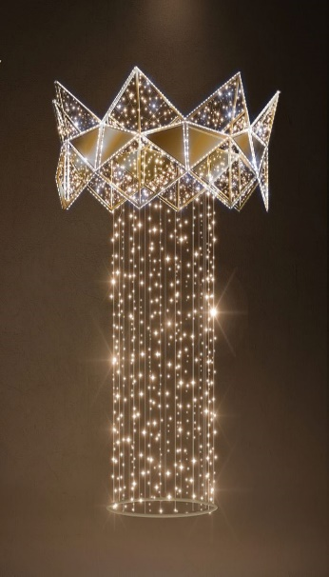 | Rondo Żołnierzy 10 Sudeckiej Dywizji Piechoty (al. Rejtana) | Dekoracja latarniowa 3D, okalająca słup oświetleniowy. Wykonana w oparciu o konstrukcję aluminiową spawaną, lakierowaną proszkowo na kolor złoty. Wymiary dekoracji: wysokość 280 cm, średnica 180 cm. Oświetlenie :wykonane sznurami świetlnymi LED w kolorze białym zimnym i białym ciepłym z efektem błysku w co 5 diodzie, na przewodach w kolorze złotym. Obrys części górnej wykonany wężem świetlnym z diodami LED, ułożonymi horyzontalnie, w kolorze białym zimnym. Elementy dodatkowe: wypełnienia w górnej części dekoracji, wykonane zdekoracyjnej płyty aluminiowej, w kolorze złotym. Dodatkowo elastyczne wypełnienie wykonane z PCV barwionego w kolorze złotym z nieregularnymi okami. Łączna ilość punktów świetlnych LED dla całej dekoracji ok. 1500 szt. Klasa ochronności układu: min. IP44. Klasa wytrzymałości mechanicznej, na uderzenia min. IK06 | 8 | szt. | najem
24 | 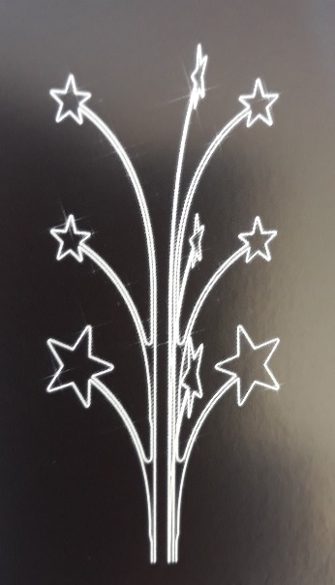 | Rondo "MSW" | Dekoracja latarniowa 3D, w formie trzech ramion zwieńczonych pięcioramiennymi gwiazdkami, rozmieszczonych symetrycznie wokół słupa. Wykonana w oparciu o konstrukcję aluminiową spawaną. Wymiary dekoracji: wysokość 340 cm, średnica 200 cm. Konstrukcja udekorowana wężem świetlnym LED min. 30 diod/mb, ułożonych horyzontalnie, o barwie zimnej białej. Poszczególne gwiazdki w rozmiach: dolne 60 cm, pozostałe w rozmiarze 40 cm. Łączna ilość punktów świetlnych LED dla całej dekoracji ok. 1250 szt. Klasa ochronności układu: min. IP44. Klasa wytrzymałości mechanicznej, na uderzenia min. IK06 | 8 | szt. | najem
25 | 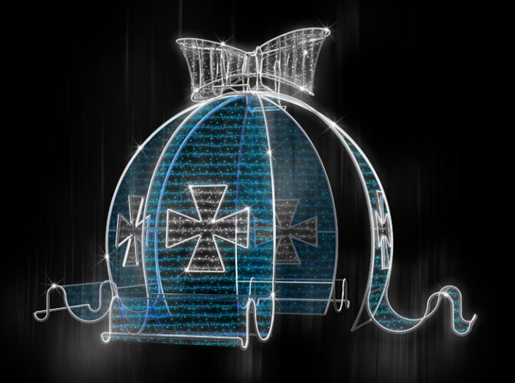 | Rondo Pobitno | Dekoracja wolnostojąca 3D, w formie bombki zwieńczonej kokardą i spływającą z czterech stron wstęgą ozdobioną w krzyż w kształcie logotypu miasta Rzeszowa. Wykonana w oparciu o konstrukcję aluminiową spawaną. Konstrukcja wymaga odpowiedniego obciążenia uniemożliwiającego przesunięcie dekoracji. Wymiary dekoracji: wysokość. 350 cm; średnica 500 cm Kształt bombki podkreślony wężem świetlnym LED min. 30 diod/mb, w kolorze zimnym białym. Ścianki wypełnione sznurami świetlnymi w kolorze niebieskim na niebieskich przewodach. Logotypy podkreślone wężem świetlnym w kolorze białym zimnym. Kokarda: podkreślona wężem świetlnym w kolorze zimnym białym, wypełniona sznurami świetlnymi w kolorze zimnym białym z co 5 diodą migającą w barwie zimnej białej na transparentnych przewodach. Łączna ilość punktów świetlnych LED dla całej dekoracji ok. 6800 szt. Klasa ochronności układu: min. IP44. Klasa wytrzymałości mechanicznej, na uderzenia min. IK06. | 4 | szt. | najem
26 | 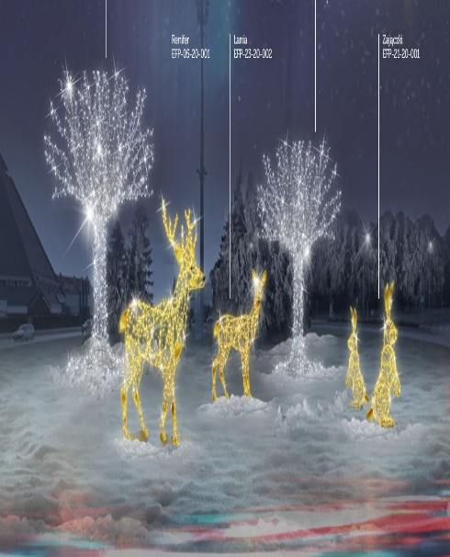 | Rondo Ulmów | Zestaw elementów 3D, wolnostojących, w formie scenki ze zwierzętami leśnymi i drzewami. Elementy wykonane w oparciu o konstrukcje aluminiowe lub stalowe, spawane, lakierowane proszkowo. Renifer 3D Wymiary dekoracji: wysokość 220 cm, długość 165 cm, szerokość 100 cm. Konstrukcja w kolorze złotym. Powierzchnia konstrukcji nierównomiernie wypełniona diodami LED, w kolorze białym ciepłym, z co 5 diodą migającą w kolorze zimnym białym, na kablu transparentnym i zagęszczeniu min. 10 diód/mb. Ilość punktów świetlnych LED dla tej dekoracji ok. 800 szt. Łania 3D Wymiary dekoracji: wysokość 160 cm, długość 140 cm, szerokość 55 cm. Konstrukcja w kolorze złotym. Powierzchnia konstrukcji nierównomiernie wypełniona diodami LED, w kolorze białym ciepłym, z co 5 diodą migającą w kolorze zimnym białym, na kablu transparentnym i zagęszczeniu min. 10 diód/mb. Ilość punktów świetlnych LED dla tej dekoracji ok. 800 szt. Zajączki 3D - 2 szt. Konstrukcja w kolorze złotym. Wymiary dekoracji: wys. 160 cm, długość 55 cm, szerokość 85 cm. Powierzchnia konstrukcji nierównomiernie wypełniona diodami LED, w kolorze białym ciepłym, z co 5 diodą migającą w kolorze zimnym białym, na kablu transparentnym i zagęszczeniu min. 10 diód/mb. Ilość punktów świetlnych LED dla jednej dekoracji ok. 550 szt. Drzewka 3D -2 szt. Konstrukcja w kolorze białym. Wymiary dekoracji: wysokość. 500 cm, długość 390 cm, szerokość 390 cm. Powierzchnia pnia oraz gałęzie wypełnione diodami LED w kolorze białym zimnym z efektem co piątej diody migającej na transparentnych przewodach. Ilość punktów świetlnych LED dla jednej dekoracji ok. 4900 szt. Klasa ochronności układu: min. IP44. Klasa wytrzymałości mechanicznej, na uderzenia min. IK06 Ilość punktów świetlnych LED dla całego zestawu ok. 12500 szt. | 1 | kpl. | najem
27 | 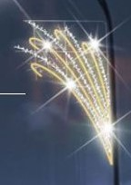 | Rondo Kuronia | Dekoracja latarniowa 2D w formie "gałązek". Wykonana w oparciu o konstrukcję aluminiową spawaną. Wymiary dekoracji: wysokość 230 cm, szerokość 150 cm. "Gałązki" dekorowane naprzemiennie w kolorach ciepłym białym i zimnym białym. Elementy konstrukcji zakończone "zawijasem" oplecione wężem LED min. 30 diod/mb, ułożonych horyzontalnie, o barwie ciepłej białej. Pozostałe elementy konstrukcyjne wyplecione diodami LED o barwie zimnej białęj z co 5 diodą migającą o barwie zimnej białej, na białych przewodach. Łączna ilość punktów świetlnych LED dla całej dekoracji ok. 420 szt. Klasa ochronności układu: min. IP44. Klasa wytrzymałości mechanicznej, na uderzenia min. IK06 | 5 | szt. | najem
28 | 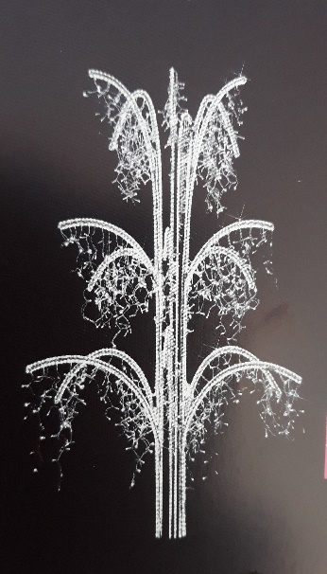 | Rondo Pileckiego | Dekoracja latarniowa 3D, w formie palących się sztucznych ogni, składająca się z trzech płąskich ramion, tworzących łącznie "trzypoziomową fontannę świetlną. Wykonana w oparciu o konstrukcję aluminiową spawaną. Wymiary dekoracji: wysokość 310 cm, średnica 175 cm. Konstrukcja obrysowana wężem świetlnym LED min. 30 diod/mb, ułożonych horyzontalnie, o barwie zimnej białej. Do każdego poziomu, gałązki pojedynczego ramienia dekorowane diodami LED w postaci "sopli", o barwie zimnej białęj z co 5 diodą migającą w barwie zimnej białej. Łączna ilość punktów świetlnych LED dla całej dekoracji ok. 2800 szt. Klasa ochronności układu: min. IP44. Klasa wytrzymałości mechanicznej, na uderzenia min. IK06 | 1 | szt. | najem
Zamawiający dopuszcza tolerancję wymiarów przedstawieonych dekoracji + - 2%
Wszystkie elementy świetlne i dekoracyjne oraz osprzęt elektryczny, użyte do wykonania dekoracji muszą być nowe. Nie mogą nosić śladów używania.

Zakres prac obejmuje:
1. Montaż oświetlenia dekoracyjnego w miejscach podanych w tabeli wraz z podłączeniem do punktów zasilania, do dnia 30.11.2022r.
2. Wykonanie brakujących "pionów" do zasilania dekoracji, w ilości 17 szt., do dnia 30.11.2022r., w lokalizacjach:
· ul. Cieplińskiego - 2 szt.
· ul. Marszałkowska - 3 szt.
· ul. Sokoła - 3 szt.
· ul. 3 Maja - 3 szt.
· ul. Lisa Kuli - 4 szt.
· ul. Plac Śreniawitów - 1 szt.
· ul. Kilara - 1 szt.
przewodem o przekroju 3x1,5 mm2, w kolorze czarnym, zakończonym gniazdem hermetycznym 16A/250V IP44, wraz z podłączeniem do bezpiecznikowej tabliczki słupowej, przy użyciu oddzielnego zabezpieczenia typu „S” 6A lub złączek IZK z bezpiecznikem topikowym 6A
3. W miejscach montażu dekoracji (na słupach oświetleniowych, placach itp.), w których wykonawca stwierdzi uszkodzenia elementów istniejących „pionów” do zasilania dekoracji (przewód, gniazdo lub zabezpieczenie), należy je naprawić lub wymienić na nowe, całkowicie sprawne, w ramach wynagrodzenia ryczałtowego. Wymagania materiałowe jak w pkt. 2.
4. Wynajem oświetlenia dekoracyjnego w okresie od 1.12.2022 r. do 31.01.2023 r.
5. Bieżące utrzymanie oświetlenia w okresie od 1.12.2022 r. do 31.01.2023 r.
· w zakres utrzymania wchodzi objazd zamontowanego oświetlenia min. 2 razy w tygodniu, kontrola świecenia, usuwanie usterek nieświecących dekoracji, naprawy usterek po zgłoszeniach ze strony Zamawiającego, w terminie określonym w ofercie wykonawcy, ale nie dłuższym niż 12 godzin od zgłoszenia (ze szczególnym uwzględnieniem niedziel i dni świątecznych).
· z objazdu należy złożyć pisemny raport bezpośrednio do Działu Utrzymania na adres e-mail dariusz.cwikla@mzd.erzeszow.pl; do godz. 10.00 następnego dnia roboczego.
6. Demontaż elementów dekoracyjnych po 31.01.2023 r. w terminie do 14.02.2023 r.
7. W czasie prac montażowych i demontażowych dekoracje powinny być wyłączone.
8. Maksymalny czas usunięcia usterki lub awarii dekoracji, wynosi 12 godzin od zgłoszenia i może zostać skrócony zgodnie z oświadczeniem wykonawcy na druku oferty.

UWAGA:
Wzory świątecznych dekoracji oświetleniowych stanowią przedmiot autorskich praw majątkowych i praw do wzorów użytkowych osób trzecich i wszelki użytek z tychże wzorów oraz wykonanych na ich podstawie dekoracji, poza użytkiem wynikającym z udzielenia licencji w związku z prowadzonym postępowaniem o udzielenie zamówienia publicznego, dozwolony jest wyłącznie za ich zgodą.

Opracował:
Dariusz Ćwikła

